明细
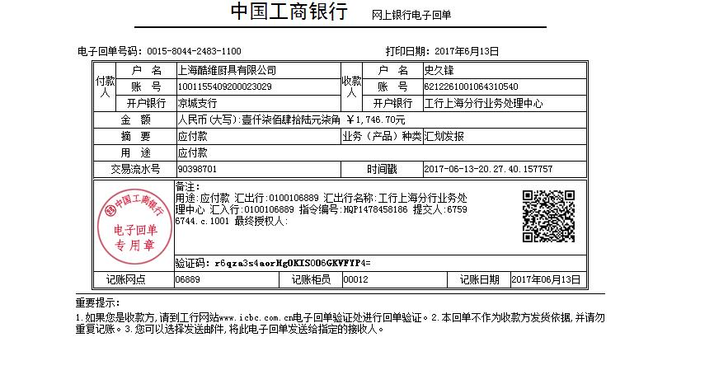
史久锋垫付清单（05月01日-05月31日）
序号 | 日期 | 类别 | 金额 | 备注
1 | 2017-05-04 | 快递费 | 12 | 顺丰寄会计资料
2 | 2017-05-05 | 快递费 | 14 | 吕姐寄优盘到安徽
3 | 2017-05-06 | 买菜 | 136.4 | 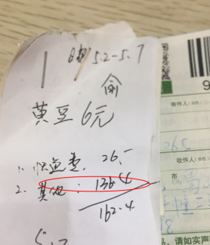 5月2-5月6日，费用经手人：余师傅
4 | 2017-05-09 | 快递费 | 12 | 吕姐寄资料
 |  | 快递费 | 12 | 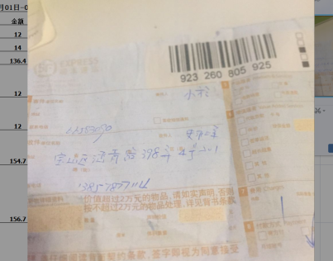 会计寄优盾到公司，到付
5 | 2017-05-14 | 买菜 | 154.7 | 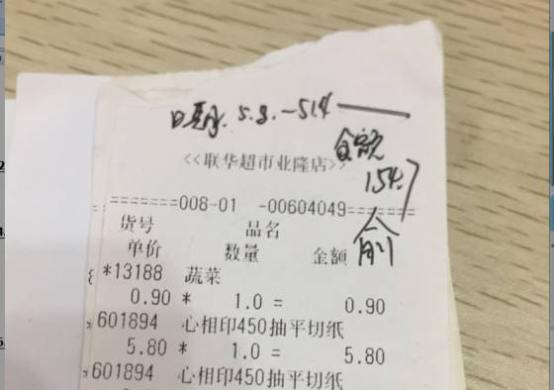 5月8-5月13日，费用经手人：余师傅
6 | 2017-05-15 | 4月份水电费 | 156.7 | 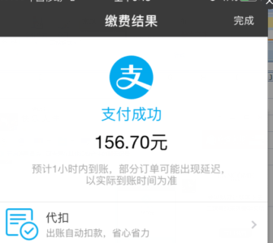 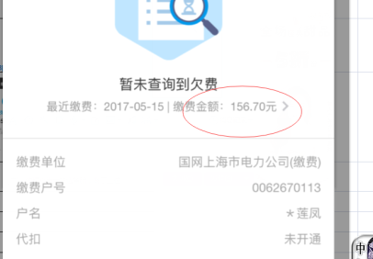
 | 2017-05-15 | 资料复印费 | 7 | 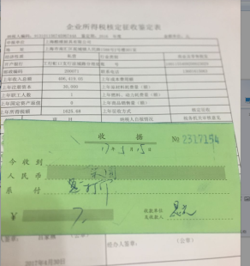
 | 2017-05-16 | 手机充值 | 300 | 手机充值吕家燕，
 | 2017-05-16 | 来回地铁票 | 22 | 去临港税务局办事
 |  | 市内交通费 | 12 | 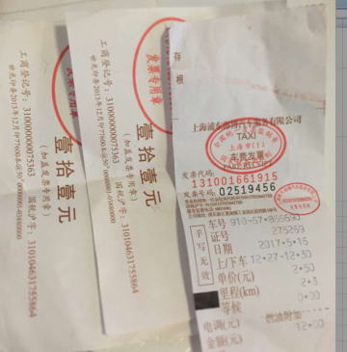
 |  | 地铁到公司三轮车费，来回两趟 | 10 | 无票
 | 2017-05-20 | 米，菜等生活用品 | 196.5 | 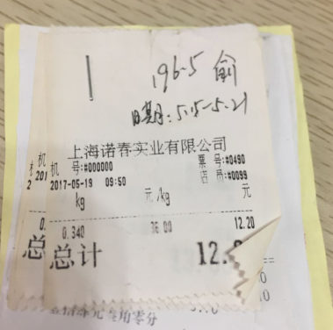 5月8-5月13日，费用经手人：余师傅
 | 2017-05-21 | 水果---办公室人员福利 | 38.4 | 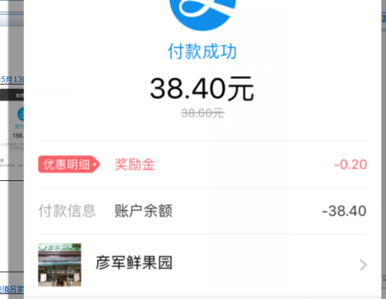
 | 2017-05-22 | 跟EKO杨经理一起吃饭，聊事情。打的费用 | 117 | 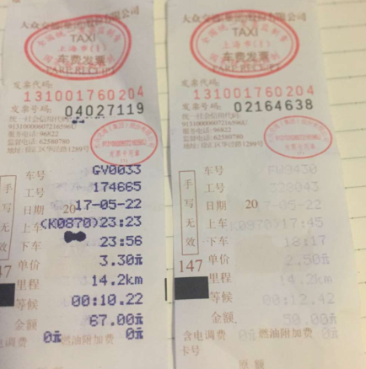
16 | 2017-05-26 | 去建行办理公积金业务来回地铁费 | 12 | 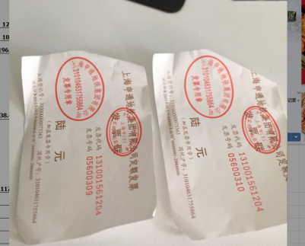
17 | 2017-05-27 | 同城调货送货费 | 147 | 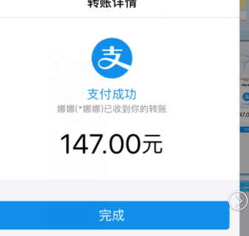 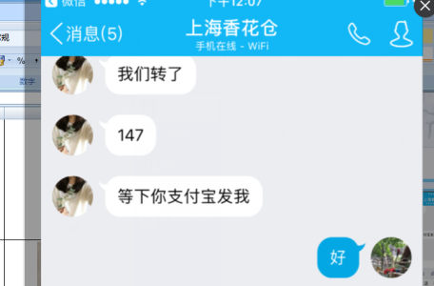
18 |  | 寄优盘给财务 | 12 | 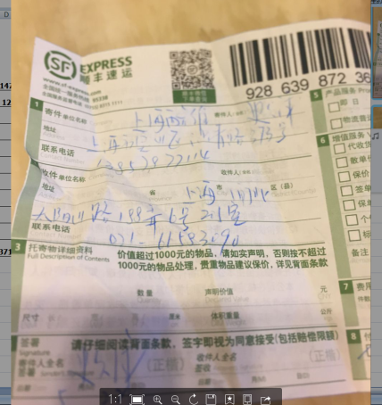
19 |  | 买菜等生活用品 | 185 | 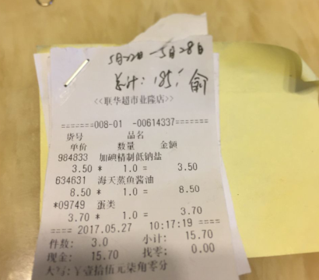
20 |  | 交易已完成，线下退款。税点已扣 | 190 | 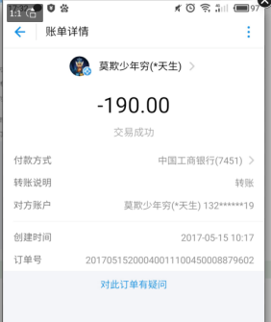 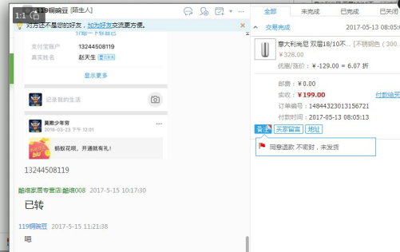
22

总计 |  |  | 1746.7

